インターブランチ
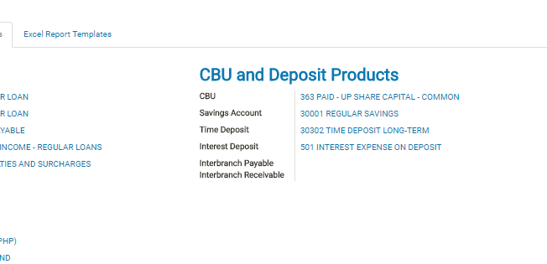
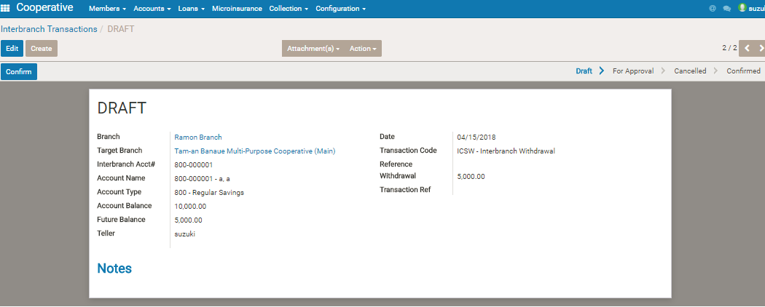

他の支店のアカウントに対して、withdraw とdeposit入力できる。

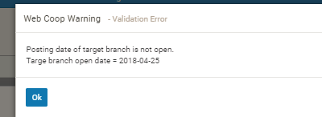

 |  |  |  |  | if target branch is not opened or closed, the transaction will fail

 | 必要なsetting
 |  | payable , receivable アカウントの設定

 | 支店Ａ で 支店Ｂの 引き落としデータを入力

 | →
 | 支店Ａに | deb |  | cre
 |  | branch receivable |  | cash

 | 支店Ｂに | deb |  | cre
 |  | saving |  | branch payable

 | 対象口座のbalance が変動する

 |  |  | head office のユーザは全支店のデータが見える模様
 |  |  | これ自体はＯＫだがhead office フラグはどこにある？

